Excel-tipp
 | Adattisztítás gyorsan, egyszerűen

Az elemzéseket megelőzően biztosítani kell, hogy csak a megfelelő adatok kerüljenek felhasználásra. Az adathalmazok számos okból szorulhatnak adattisztításra, amely rengeteg időt vehet igénybe. Az adattisztítás nehézségét jellemzően az adathalmaz nagy mérete adja. Az Excel-tippek e havi rovatában három rövid tipp segítségével gyorsítjuk meg az adattisztítást.

I. tipp

 | Hibás vagy felesleges adatok tömeges cseréje, törlése

 | Felesleges karaktereket tartalmazó cellák |  |  |  |  |  |  |  | Felesleges karakterektől megtisztított cellák

 | 1_1 | 21 | 31 | 4_1 |  |  |  |  | 11 | 21 | 31 | 41
 | 1_2 | 22 | 32 | 4_2 |  |  |  |  | 12 | 22 | 32 | 42
 | 2_1 | 31 | 41 | 5_1 |  |  |  |  | 21 | 31 | 41 | 51
 | 2_2 | 32 | 42 | 5_2 |  |  |  |  | 22 | 32 | 42 | 52
 | 3_1 | 41 | 51 | 6_1 |  |  |  |  | 31 | 41 | 51 | 61

 |  |  |  |  |  | A "Kezdőlap" fül "Keresés és kijelölés" gombjára kattintva legördül egy lista. A "Csere" lehetőséget kiválasztva felugrik a "Keresés és csere" ablak. A csere funkció a Ctrl + H billentyűkombinációval is előhívható (1. ábra). A felugró ablakon a "Keresett szöveg" mezőbe beírjuk azt a karaktert vagy szöveget, amelyet ki szeretnénk cserélni. A "Csere erre" mezőbe pedig azt a karaktert vagy szöveget, amelyre meg szeretnénk változtatni a kicserélendő részt. Ha a "Csere erre" mezőt üresen hagyjuk, akkor azt az Excel úgy értelmezi, hogy a keresett szövegrészeket egyszerűen ki kell törölnie (2. ábra). Ha a csere funkciót kijelölés nélkül hívjuk elő, akkor az egész lapon megtörténik a csere. Ha csak a munkalap egy részben szeretnénk kicserélni karaktereket, akkor jelöljük ki az adott részt a funkció előhívása előtt. Amennyiben minden megadott karaktert egyszerre szeretnénk kicserélni, akkor a funkció lefuttatásához kattintsunk "Az összes cseréje" gombra". Ha minden cserét egyesével nyomon szeretnénk követni, akkor a "Csere" gomb használandó. Az "Egyebek" gombra kattintva a cellák formátumát is lecserélhetjük.

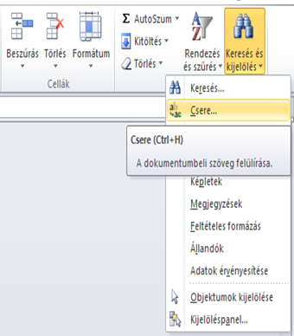

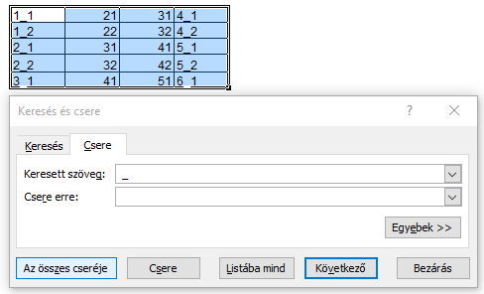

 | 1. ábra |  |  |  |  | 2. ábra

II. tipp

 | Üres cellák, sorok vagy oszlopok kijelölése és törlése

 | Tartomány üres sorokkal |  |  |  |  |  |  |  | Tartomány üres sorok nélkül

 | 11 | 21 | 31 | 41 |  |  |  |  | 11 | 21 | 31 | 41
 |  |  |  |  |  |  |  |  | 12 | 22 | 32 | 42
 | 12 | 22 | 32 | 42 |  |  |  |  | 21 | 31 | 41 | 51
 |  |  |  |  |  |  |  |  | 22 | 32 | 42 | 52
 | 21 | 31 | 41 | 51 |  |  |  |  | 31 | 41 | 51 | 61
 | 22 | 32 | 42 | 52
 | 31 | 41 | 51 | 61
 |  |  |  |  |  |  |  | Az irányított kijelölés eredménye
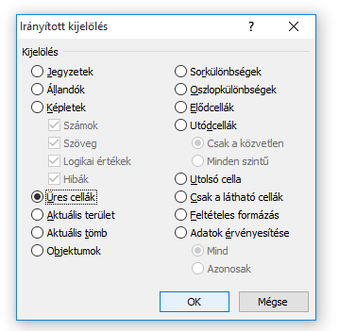
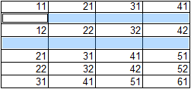
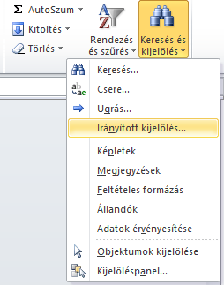

 |  |  |  |  |  |  |  | 5. ábra

 |  |  |  |  |  |  |  | A "Kezdőlap" fül "Keresés és kijelölés" gombjára kattintva legördül egy lista. Az "Irányított kijelölés..." lehetőséget kiválasztva felugrik a megfelelő ablak (3. ábra). A felugró ablakon az "Üres cellák" lehetőség kiválasztása után az "Ok" gombra kattintva kijelölésre kerülnek az üres cellák(4. ábra). A cseréhez hasonlóan az irányított kijelölés esetében is érvényes, hogy ha kijelölés nélkül alkalmazzuk a funkciót, akkor az egész lapon megy végbe a kijelölés. Ha csak a munkalap egy részben szeretnénk az üres cellákat kiválasztani, akkor jelöljük ki az adott részt a funkció előhívása előtt.

 | 3. ábra |  |  |  | 4. ábra

 | 6. ábra

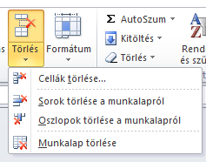
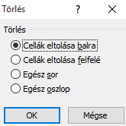

 | A "Kezdőlap" fül "Törlés" gombjára kattintva a kijelölt cellák gyorsan és egyszerűen törölhetőek (6. ábra). A "Törlés" gomb alsó felében lévő lefelé mutató nyílra kattintva legördül egy menü, ahol kiválaszthatjuk, hogy cellákat, sorokat, oszlopokat vagy egész munkalapokat szeretnénk törölni (7. ábra). Ha kiválasztottuk valamelyik lehetőséget, felugrik egy "Törlés" ablak, ahol arról dönthetünk, hogy a cellák balra vagy felfelé tolódjanak. Amennyiben az "Egész sor" vagy "Egész oszlop" lehetőséget választjuk ki, úgy a kijelölt cellák egész oszlopa vagy sora törlésre kerül (8. ábra).

 |  |  |  |  |  |  | 7. ábra |  | 8. ábra
III. tipp

 | Ismétlődések eltávolítása

 | 11 |  |  | 11 |  | Abban a tartományban, amelyben meg szeretnénk szüntetni az ismétlődéseket, kattintsunk bele az egyik cellába, vagy jelöljük ki az egész tartományt. Az "Adatok" fül "Ismétlődések" gombjára kattintva felugrik az "Ismétlődések eltávolítása" ablak (9. ábra). Ha egyetlen oszlopban szeretnénk eltávolítani az ismétlődéseket, akkor a felugró ablakon egyszerűen kattintsunk az "Ok" gombra (10. ábra). Amennyiben az adott oszlop mellett, más, adattartalommal rendelkező oszlopok is állnak, de mi csak egy oszlopot jelöltünk ki, abban az esetben az Excel egy "Ismétlődéseltávolítási figyelmeztetést" dob fel. Ha az a cél, hogy az adott oszlopon kívül a többi adat érintetlen maradjon, akkor válasszuk a "Folytatja az aktuális kijelöléssel" lehetőséget. A "Bővített kijelölés" esetén az ismétlődő sorok az egész tartományban törlésre kerülnek (11. ábra). Az "Ismétlődések eltávolítása" funkció csak a kiválasztott oszlopon belül az ismétlődő sorok törlésére alkalmas.
 | 12 |  |  | 12
 | 11 |  |  | 22
 | 22 |  |  | 21
 | 11 |  |  | 31
 | 21 |  |  | 32
 | 11 |  |  | 41
 | 31 |  |  | 42
 | 32 |  |  | 51
 | 41 |  |  | 52
 | 31
 | 32
 | 41
 | 42
 | 51
 | 11
 | 42
 | 11
 | 52
 | 11

9. ábra

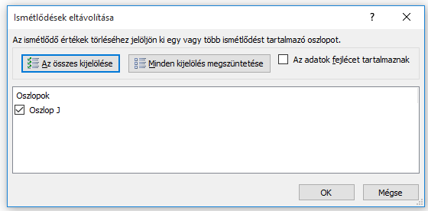
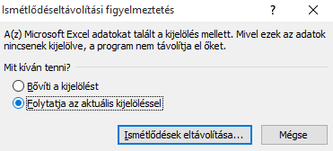

 |  |  |  |  |  |  |  | 11. ábra

10. ábra

 | Készítette: Balajti Péter (Peter.Balajti@horvath-partners.com)

